Page de garde
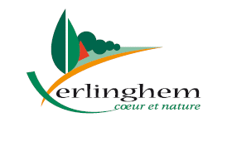 |  |  | Commune de Verlinghem Hôtel de Ville - 1 place Jacques Chirac 59237 Verlinghem Tél. : 03 20 08 81 36 – Fax : 03 20 08 73 81 mairie@verlinghem.fr – https://www.verlinghem.fr

Associations
Loi du 1er juillet 1901 relative au contrat d’association
Dossier de demande de subvention
Année 2024

Cochez selon le type de demande déposé
 | Subvention de fonctionnement
 | Projet spécifique

Cochez selon le type de demande déposé
 | 1ère demande
 | Renouvellement

Nom de l'Association :

A RETOURNER EN MAIRIE POUR LE 5 JANVIER 2024 DERNIER DELAI

Subvention |  | Montant demandé (n) |  | Montant obtenu Année n-1 | Montant obtenu Année n-2
Fonctionnement
Spécifique

Toute augmentation de votre demande par rapport aux subventions obtenues les années précédentes devra être justifiée et argumentée

Attention pour les années n-1 et n-2, il faut indiquer les subventions perçues et non celles que vous avez demandées

Parcours demande
LE PARCOURS DE VOTRE DEMANDE

1
 | Dépôt de la demande de subvention par l'association
 | Il appartient à l'association de déposer dans les délais prévus une demande via le présent dossier dûment complété à retourner ensuite en mairie.

2
 | Enregistrement et instruction de la demande de subvention
 | Les services municipaux contrôlent la recevabilité du dossier. Les demandes de subventions sont instruites par les commissions municipales concernées.

3
 | Décision
 | La décision revient au Conseil Municipal.

4
 | Versement de la subvention
 | Les services municipaux procèdent à la vérification de toutes les composantes du dossier : formulaire, pièces justificatives, conventions… Enfin, la Direction Générale des Finances Publiques (DGFIP), par l'intermédiaire du Service de Gestion Comptable d'Armentières (SGC), effectue un contrôle des pièces transmises avant de procéder au versement effectif de la subvention.

Données personnelles Au regard du Règlement général sur la protection des données (RGPD du 27 avril 2016 applicable depuis le 25 mai 2018), les informations recueillies dans ce formulaire sont collectées par la mairie de Verlinghem, dans le strict cadre de la gestion de sa base de données associative Lorsqu'elles sont collectées, ces données font l’objet d’un traitement informatique. Les données recueillies au titre de ce présent formulaire sont destinées aux services administratifs municipaux désignés pour la gestion de ce traitement. Elles sont conservées pendant 1 an et sont destinées aux services municipaux et commissions municipales ayant vocation à instruire les dossiers de subvention. Vous disposez, sur les données collectées au titre du présent formulaire, d’un droit d’accès, de rectification, d’un droit à la limitation du traitement, d’un droit d’opposition et d’un droit d’effacement. Vous pouvez exercer vos droits auprès du Délégué à la protection des données de votre commune par mail dpd-mutualises@lillemetropole.fr ou par voie postale à l’adresse suivante : Métropole Européenne de Lille – Direction MODOP- Service « Données - RGPD mutualisé » 2 boulevard des Cités Unies CS 70043 - 59040 Lille cédex.

Besoin d'aide pour remplir le dossier de demande de subvention ?
Contactez :
Le service comptabilité, Hôtel de Ville, 1 place Jacques Chirac, 59237 Verlinghem
 | Téléphone : | 320088136
comptabilite@verlinghem.fr

Anne GOFFAUX, Adjointe au Maire en charge du budget et des finances
a.goffaux@verlinghem.fr

14.Contrat engagt républicain
14. CONTRAT D'ENGAGEMENT REPUBLICAIN

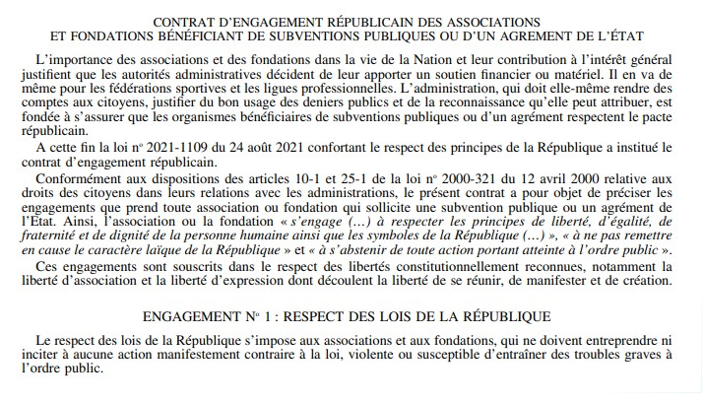

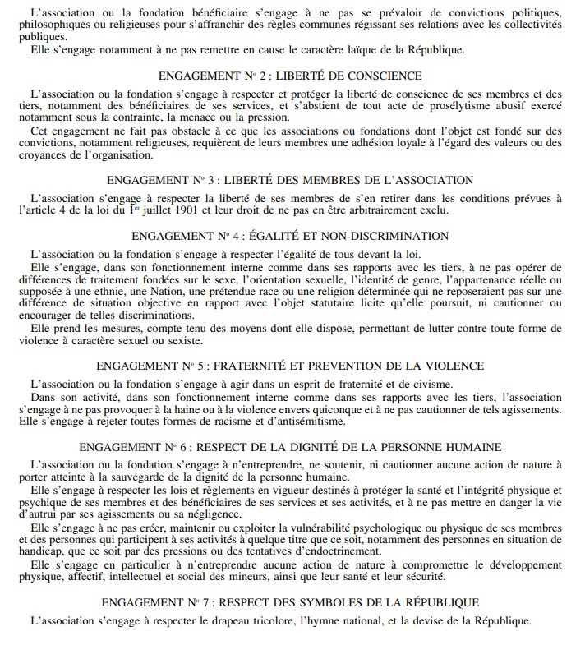

Date : | Signature

 |  | Insérez votre signature dans le cadre ci-dessus

